Ingame_Item_캐릭터
1 | 캐릭터 | Character_01 | Basic | Concept_팬더 | - 완료
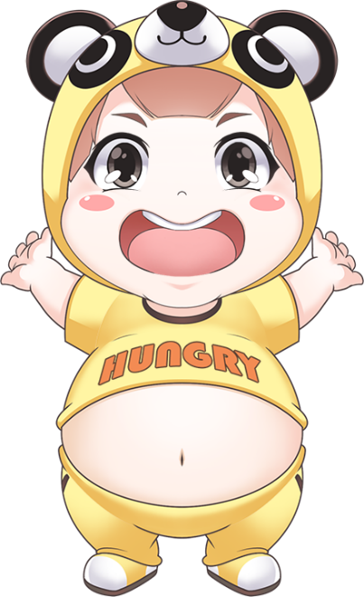

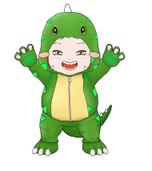
 |  | Character_02 | 캐쉬템 | Concept_공룡

 |  |  |  |  |  | 머리 | 초록색공룡의 머리를 가지고있음 / 둘리 참고 / 머리카락은 보이지 않음.
 |  |  |  |  |  | 옷 | 배불둑이를 강조한 초록색 공룡 옷 / 손에는 손톱이 나있음
 |  |  |  |  |  | 바지 | 꼬리가 달린 초록색 바지
 |  |  |  |  |  | 신발 | 날카로운 발톱이 달린 공룡 발
 |  |  |  |  |  | 특이사항 | 현재 구현된 공룡옷은 꿰맨자국이 있는 빈티지한 의상
 |  |  |  |  |  |  | 이지만 깔끔하고 귀여운 옷으로 수정 요구

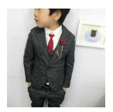
 |  | Character_03 | 캐쉬템 | Concept_정장
 |  |  |  |  |  | 머리 | 검은색 정장모를 쓰고 있음
 |  |  |  |  |  | 옷 | 검은색 정장 자켓과, 빨간색 넥타이, 오른쪽 가슴에부위에 장식품을

 |  |  |  |  |  |  | 달고 있음
 |  |  |  |  |  | 바지 | 검은색 정장바지
 |  |  |  |  |  | 신발 | 신사 구두를 신고 있음

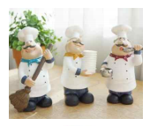
 |  | Character_04 | 캐쉬템 | Concept_주방장
 |  |  |  |  |  | 머리 | 하얀색 긴 빵모자 / 머리카락은 가운데 머리카락만 보임
 |  |  |  |  |  | 옷 | 하얀색 앞치마를 두른채 안에는 하얀색 주방옷을 입고 있음. 목에는
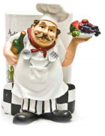
 |  |  |  |  |  |  | 빨간 스카프를 두름.
 |  |  |  |  |  | 바지 | 하얀색 주방 바지
 |  |  |  |  |  | 신발 | 검은색 큰 주방신발을 신고 있음

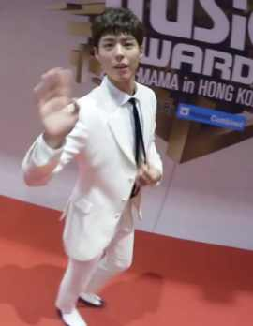
 |  | Character_05 | 캐쉬템 | Concept_뱀파이어
 |  |  |  |  |  | 머리 | 하얀색 포머드(올림머리) 머리 구렛나루 쪽은 검은색
 |  |  |  |  |  | 옷 | 하얀색 셔츠에 검은색 정장 자켓을 입고 있음. 검은 넥타이
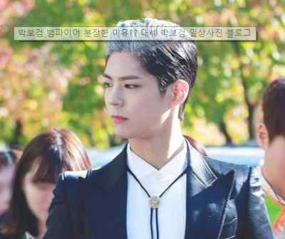
 |  |  |  |  |  | 바지 | 하얀 정장 바지
 |  |  |  |  |  | 신발 | 하얀색 구두를 신고 있음.
 |  |  |  |  |  | 특이사항 | 뱀파이어를 강조하기 위해 빨간색 눈동자를 가지고 있음

 |  | Character_06 | 캐쉬템 | Concept_히어로

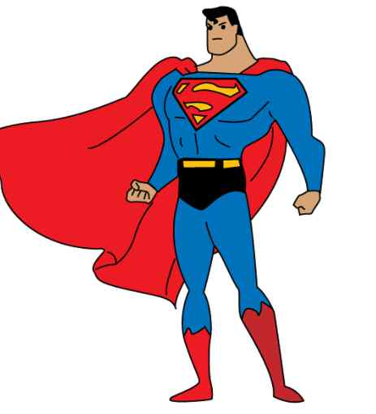
 |  |  |  |  |  | 머리 | 가운데 머리가 내려간 포머드 머리
 |  |  |  |  |  | 옷 | 정형적인 빨간색 쫄쫄이 옷, 노란색 망토를 두루고 있음 가슴에 E짜가 새겨짐
 |  |  |  |  |  | 바지 | 파란색 쫄쫄이에 노란색 팬티 차림
 |  |  |  |  |  | 신발 | 노란색 장화
 |  |  |  |  |  | 특이사항 | 슈퍼맨은 표절시비가 붙을것 같아 조금 수정하였습니다.
 |  |  |  |  |  |  | 근육 덩어리 슈퍼맨이아닌 배불둑이 수퍼맨으로 수정하였고
 |  |  |  |  |  |  | 옷도 색상을 수정하였습니다

Ingame_Item_식기
1 | 숟가락 | Character_01 | Basic | 흙수저 | - 완료

 |  | Character_02 | 캐쉬템 | 플라스틱 숟가락

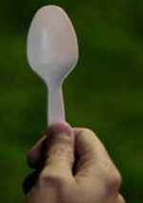
 |  |  |  |  |  | 색 상 | 플라스틱 포크랑 똑같은 색상으로 해주시면 됩니다
 |  |  |  |  |  | 설 명 | 편의점에서 파는 숟가락입니다.
 |  |  |  |  |  |  | 모양이 단순하게 생겼고 손잡이 끝에 구멍이 뚫려있습니다

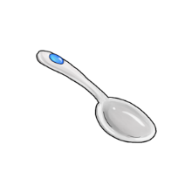

 |  | Character_03 | 캐쉬템 | 쇠수저

 |  |  |  |  |  | 색상 | 회색
 |  |  |  |  |  | 설명 | 쇠로 만들어진 전형적인 수저
 |  |  |  |  |  |  | 반짝거림이 없이 회색으로만 구성. 사진에는 파란색 보석이 박혀있지만
 |  |  |  |  |  |  | 파란색 보석없이 회색으로만 구성

 |  | Character_04 | 캐쉬템 | 동수저
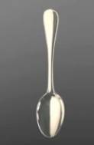
 |  |  |  |  |  | 색상 | 반짝거리는 동색상
 |  |  |  |  |  | 설명 | 동으로 만들어진 수저
 |  |  |  |  |  |  | 끝 부분에 바란색 보석이 박혀있고
 |  |  |  |  |  |  | 손잡이 부분이 기존것 보다 조금 작음


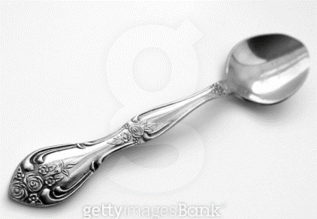
 |  | Character_05 | 캐쉬템 | 은수저
 |  |  |  |  |  | 색상 | 은 색
 |  |  |  |  |  | 설명 | 은으로 만들어진 수저
 |  |  |  |  |  |  | 반짝거림이 있고
 |  |  |  |  |  |  | 수저 끝부분에 파란색 보석이 박혀져있음
 |  |  |  |  |  |  | 숟가락 머리부분과 손잡이 부분에 문양이 그려져 있음
 |  |  |  |  |  |  | 숟가락 머리부분은 꽃 문양 손잡이 부분은 사진과 비슷한 몬양
 |  |  |  |  |  |  | 손잡이 부분은 사진과 비슷한 모양으로 구성됨

 |  | Character_06 | 캐쉬템 | 금수저


 |  | Character_06 | 캐쉬템 | 다이아몬드 수저

